記入例
総括請求書の入力方法 | 請求書明細書の入力方法① |  | 請求書明細書の入力方法②

・ 総括請求書は弊社各事業所毎の請求のまとめ
請求明細書の「目次｣と考えて、請求明細書１枚ごとに、総括請求書１行を入力してください。 |  | ・ 工事名・担当部門・担当者名を必ず入力してください | ・ A欄・B欄ともに全て税抜金額で入力
（請求明細書の工事名と合計請求金額を入力。） |  | （工事番号は注文書があり、わかる場合のみ入力してください。） | 消費税は請求内訳欄で計算されます。入力する金額については全て税抜で入力してください。
必ず、各事業所毎に1通ずつ作成してください。 |  |  | ※２枚目・３枚目には参考値として税込金額が自動計算で表示されます。こちらはあくまで
 |  | ・ 請求明細は1現場1枚で提出 | 参考値ですので、実際の税計算には関係ありません。
・ 請求明細書が15枚を超える場合 |  | A欄の請求（総額契約の注文書請求分）が1現場で5件以上になる場合はお手数ですが
複数枚の総括請求書の場合も、合計金額はページごとの集計となります。 |  | 経理部へご連絡ください。5件以上専用の請求明細をお渡しします。 | ・ 出来高請求の場合
 |  | B欄の請求が複数ある場合(この請求書に収まらない場合)は、１式で記入していただき、 | 査定について弊社担当者と打ち合わせの上、入力してください。
・ 請求者情報を必ず入力してください。 |  | 貴社内訳書､又は請求書(内訳の記載された請求書)を1部添付お願いします。
（請求者情報は総括請求書に入力すると請求明細書にも反映します。） |  | （貴社内訳書がない場合は、内訳書をご利用下さい。） | ・ A欄は総額契約あるの注文書請求分を入力してください。
 |  |  | ・ B欄は「単価契約」「総額契約の増額」「注文書がない請求」の請求金額を入力してください。
・ 用紙は１.総括請求書(控)、2.総括請求書の2枚綴り、A4ヨコ。１枚目は貴社の控えとして保管し、 |  | ・ 用紙は①請求明細書（控）、②請求明細書、③請求明細書の3枚綴り、A4ヨコです。
Ａ欄は注文書をご参照のうえ、ご入力ください。（全て税抜）
ただし、単価契約の場合はＢ欄に入力してください。
≪ 契約金額 ≫・・・・注文書の総額契約金額
≪ 出来高（累計金額） ≫・・・・今回までの請求金額
≪ 請求済額 ≫・・・・・・前回までの請求金額
≪ 今回請求額 ≫・・・・（入力の場合自動計算）「出来高（累計金額）」－「請求済額」
≪ 差引残額 ≫・・・・・（入力の場合自動計算）「契約金額」－「出来高（累計金額）」
２枚目を弊社に提出してください。総括請求書(2枚目)にある支払合計額の欄には入力しないで |  | １枚目は貴社の控えとして保管し、２枚目、３枚目を弊社に提出してください。
ください。
請求年月日・請求者情報は入力の場合、総括請求書から連動されます。
手書きの場合は必ず記入して下さい

３枚印刷されます。
２枚目【現場控】と３枚目の【経理行】をご郵送ください。
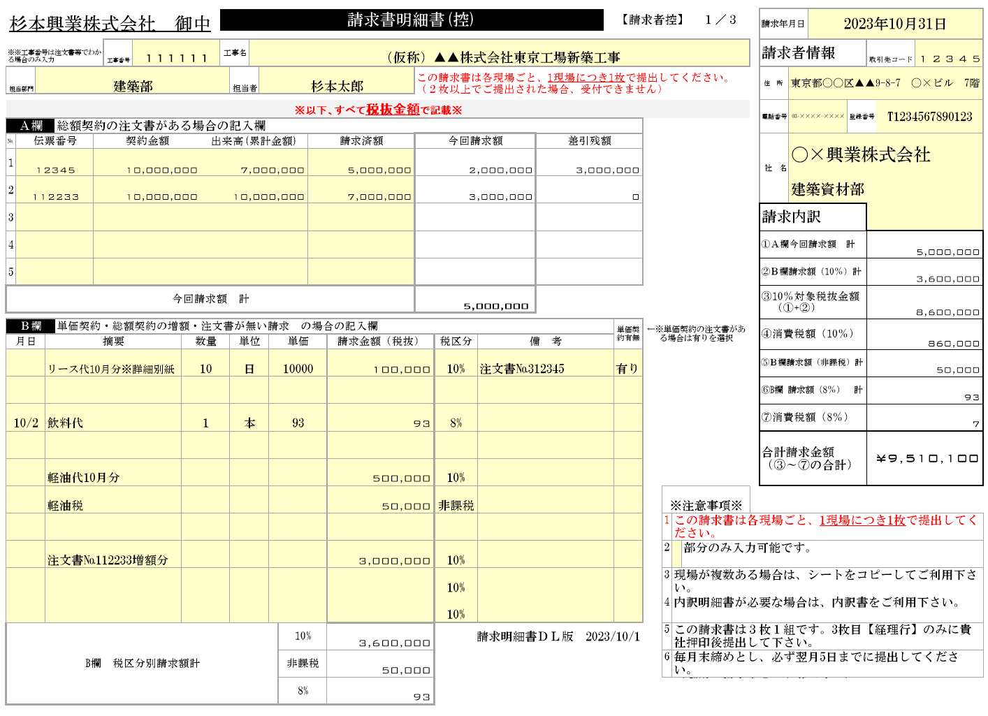
基本は末日で入力してください。
ただし、年末年始等長期休暇の場合は
早めて頂いてかまいません。
２枚印刷されます。２枚目の
【杉本興業(株)行】をご郵送ください。
必ずご入力ください。
２枚目・３枚目には、A欄・B欄ともに
各行の税込金額が自動計算で表示されます。
※あくまで参考値です。

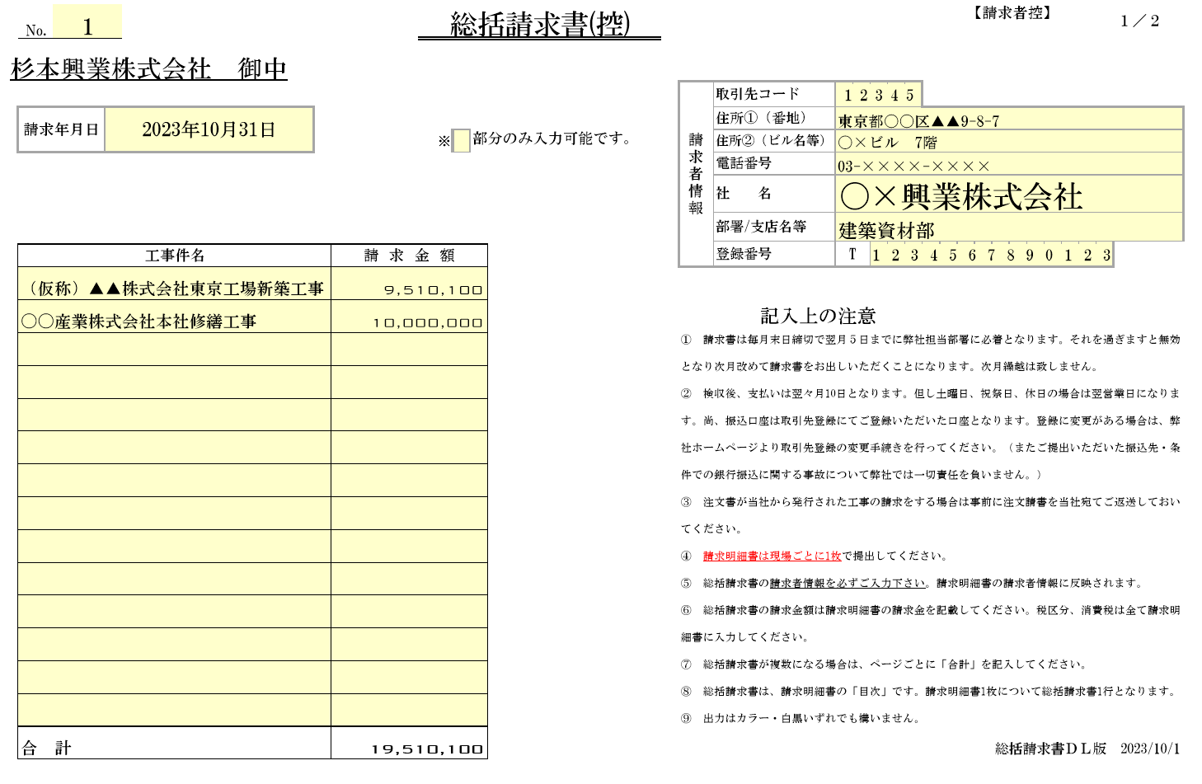

請求内訳・合計請求金額は
入力の場合、自動で計算されます。
（合計請求金額が今回請求金額です。）
※消費税は小数点以下第一位を四捨五入です。
手書きの場合も同様に計算して記入してください。

3枚目【経理行】
に押印してください。
単価契約の注文書がある請求分については、
単価契約有無欄で有りを選択、
備考欄に注文書の伝票番号を入力してください。
必ずご入力ください。
請求明細書の「目次」です。
明細書１枚ごとに工事名と
合計請求金額を入力してください。

総括請求書の２ページにある
「支払日」「支払合計金額」欄は弊社で記入しますので書き入れないでください。
工事名・合計請求金額を
総括請求書に入力してください

税区分は基本10％になっています。
非課税・8％が選択できますので
税区分に合わせて変更してください。
総額契約の増額については、
摘要に増額する注文書の伝票番号と増額の旨を入力してください。

合計金額は自動計算です。
総括請求書が複数枚になるときも、
ページごとの集計となります。
B欄は入力の場合、税区分ごとに請求金額が自動集計されます。
手書きの場合も税区分ごとに集計・記入して下さい。

請求明細書
杉本興業株式会社鉄鋼耐震部 御中 |  |  |  |  |  |  |  |  |  |  |  |  |  | 請求書明細書(控) |  |  |  |  |  |  |  |  |  | 【請求者控】 |  |  |  |  |  | １／３ |  | 請求年月日
2枚目・3枚目( 現場控 ・経理行)を提出お願いします。
※【【経理行】のみ押印お願いします。
※※工事番号は注文書等でわかる場合のみ入力 |  |  |  |  | 工事番号 |  |  | 工事名 |  |  |  |  |  |  |  |  |  |  |  |  |  |  |  |  |  |  |  |  |  |  |  | 請求者情報 |  |  | 取引先コード
担当部門 |  |  |  |  |  |  |  |  | 担当者 |  |  |  |  |  | この請求書は各現場ごと、1現場につき1枚で提出してください。 （２枚以上でご提出された場合、受付できません） |  |  |  |  |  |  |  |  |  |  |  |  |  |  |  |  | 住 所

・A欄の請求（総額契約の注文書請求分）が1現場で5件以上になる場合はお手数ですが経理部へご連絡ください。
5件以上専用の請求明細をお渡しします。
※以下、すべて税抜金額で記載※ |  |  |  |  |  |  |  |  |  |  |  |  |  |  |  |  |  |  |  |  |  |  |  |  |  |  |  |  |  |  |  | 電話番号 |  | 登録番号
Ａ欄 |  |  | 総額契約の注文書がある場合の記入欄
№ | 伝票番号 |  |  | 契約金額 |  |  | 出来高(累計金額) |  |  |  |  | 請求済額 |  |  | 今回請求額 |  |  |  |  |  | 差引残額 |  |  |  |  |  |  |  |  |  |  | 社 名
1
2
3 |  |  |  |  |  |  |  |  |  |  |  |  |  |  |  |  |  |  |  |  |  |  |  |  |  |  |  |  |  |  |  | 請求内訳
4 |  |  |  |  |  |  |  |  |  |  |  |  |  |  |  |  |  |  |  |  |  |  |  |  |  |  |  |  |  |  |  | ①Ａ欄今回請求額 計
摘要が複数ある場合(B欄に収まらない場合)は、１式で入力していただき、貴社内訳書､又は請求書(内訳の記載された請求書)を1部添付お願いします。
（貴社内訳書がない場合は、内訳書をご利用下さい。）
※１式で記載の場合も、請求金額は税区分別の合計金額を入力してください
5 |  |  |  |  |  |  |  |  |  |  |  |  |  |  |  |  |  |  |  |  |  |  |  |  |  |  |  |  |  |  |  | ②Ｂ欄請求額（10％）計
今回請求額 計 |  |  |  |  |  |  |  |  |  |  |  |  |  |  |  |  |  |  |  |  |  |  |  |  |  |  |  |  |  |  |  | ③10％対象税抜金額 （①+②）

Ｂ欄 |  |  | 単価契約・総額契約の増額・注文書が無い請求 の場合の記入欄 |  |  |  |  |  |  |  |  |  |  |  |  |  |  |  |  |  |  |  |  | 単価契約有無 |  | ←※単価契約の注文書がある場合は有りを選択 |  |  |  |  |  | ④消費税額（10％）
月日 |  | 摘要 |  |  |  | 数量 |  |  | 単位 | 単価 |  |  | 請求金額（税抜） |  |  | 税区分 |  | 備 考
 |  |  |  |  |  |  |  |  |  |  |  |  |  |  |  | 10% |  |  |  |  |  |  |  |  |  |  |  |  |  |  |  | ⑤Ｂ欄請求額（非課税）計
 |  |  |  |  |  |  |  |  |  |  |  |  |  |  |  | 10% |  |  |  |  |  |  |  |  |  |  |  |  |  |  |  | ⑥B欄 請求額（8％） 計
 |  |  |  |  |  |  |  |  |  |  |  |  |  |  |  | 10% |  |  |  |  |  |  |  |  |  |  |  |  |  |  |  | ⑦消費税額（8％）
 |  |  |  |  |  |  |  |  |  |  |  |  |  |  |  | 10% |  |  |  |  |  |  |  |  |  |  |  |  |  |  |  | 合計請求金額 （③～⑦の合計）
 |  |  |  |  |  |  |  |  |  |  |  |  |  |  |  | 10%
 |  |  |  |  |  |  |  |  |  |  |  |  |  |  |  | 10% |  |  |  |  |  |  |  |  |  |  | ※注意事項※ |  |  |  |  | ※消費税は小数点以下第一位を四捨五入
 |  |  |  |  |  |  |  |  |  |  |  |  |  |  |  | 10% |  |  |  |  |  |  |  |  |  |  | 1 | この請求書は各現場ごと、1現場につき1枚で提出してください。
 |  |  |  |  |  |  |  |  |  |  |  |  |  |  |  | 10% |  |  |  |  |  |  |  |  |  |  | 2 |  | 部分のみ入力可能です。
 |  |  |  |  |  |  |  |  |  |  |  |  |  |  |  | 10% |  |  |  |  |  |  |  |  |  |  | 3 | 現場が複数ある場合は、シートをコピーしてご利用下さい。
 |  |  |  |  |  |  |  |  |  |  |  |  |  |  |  | 10% |  |  |  |  |  |  |  |  |  |  | 4 | 内訳明細書が必要な場合は、内訳書をご利用下さい。
B欄 税区分別請求額計 |  |  |  |  |  |  |  |  |  |  | 10% |  |  |  |  |  |  |  |  |  |  |  |  |  | 請求明細書ＤＬ版 2024/1/1 |  | 5 | この請求書は３枚１組です。3枚目【経理行】のみに貴社押印後提出して下さい。
 |  |  |  |  |  |  |  |  |  |  | 非課税 |  |  |  |  |  |  |  |  |  |  |  |  |  |  |  | 6 | 毎月末締めとし、必ず翌月5日までに提出してください。 （郵送の場合も５日必着です。）
 |  |  |  |  |  |  |  |  |  |  | 8%
杉本興業株式会社鉄鋼耐震部 御中 |  |  |  |  |  |  |  |  |  |  |  |  |  | 請求書明細書 |  |  |  |  |  |  |  |  |  | 【現場控】 |  |  |  |  |  | 2／３ |  | 請求年月日

※※工事番号は注文書等でわかる場合のみ入力 |  |  |  |  | 工事番号 |  |  | 工事名 |  |  |  |  |  |  |  |  |  |  |  |  |  |  |  |  |  |  |  |  |  |  |  | 請求者情報 |  |  | 取引先コード
担当部門 |  |  |  |  |  |  |  |  | 担当者 |  |  |  |  |  |  |  |  |  |  |  |  |  |  |  |  |  |  |  |  |  |  | 住 所

※以下、すべて税抜金額で記載※ |  |  |  |  |  |  |  |  |  |  |  |  |  |  |  |  |  |  |  |  |  |  |  |  |  |  |  |  |  |  |  | 電話番号 |  | 登録番号
Ａ欄 |  |  | 総額契約の注文書がある場合の記入欄
№ | 伝票番号 |  |  | 契約金額 |  |  | 出来高(累計金額) |  |  |  |  | 請求済額 |  |  | 今回請求額 |  |  |  |  |  | 差引残額 |  |  |  |  | 税込金額（※参考値） |  |  |  |  |  | 社 名
1
2
3 |  |  |  |  |  |  |  |  |  |  |  |  |  |  |  |  |  |  |  |  |  |  |  |  |  |  |  |  |  |  |  | 請求内訳
4 |  |  |  |  |  |  |  |  |  |  |  |  |  |  |  |  |  |  |  |  |  |  |  |  |  |  |  |  |  |  |  | ①Ａ欄今回請求額 計
5 |  |  |  |  |  |  |  |  |  |  |  |  |  |  |  |  |  |  |  |  |  |  |  |  |  |  |  |  |  |  |  | ②Ｂ欄請求額（10％）計
今回請求額 計 |  |  |  |  |  |  |  |  |  |  |  |  |  |  |  |  |  |  |  |  |  |  |  |  |  |  |  |  |  |  |  | ③10％対象税抜金額 （①+②）

Ｂ欄 |  |  | 単価契約・総額契約の増額・注文書が無い請求 の場合の記入欄 |  |  |  |  |  |  |  |  |  |  |  |  | 稟議書（有り・無し）※該当に○ |  |  |  |  |  |  |  | 単価契約有無 |  |  |  |  |  |  |  | ④消費税額（10％）
月日 |  | 摘要 |  |  |  | 数量 |  |  | 単位 | 単価 |  |  | 請求金額（税抜） |  |  | 税区分 |  | 備 考 |  |  |  |  |  |  |  | 税込金額（※参考値）
 |  |  |  |  |  |  |  |  |  |  |  |  |  |  |  | 10% |  |  |  |  |  |  |  |  |  |  |  |  |  |  |  | ⑤Ｂ欄請求額（非課税）計
 |  |  |  |  |  |  |  |  |  |  |  |  |  |  |  | 10% |  |  |  |  |  |  |  |  |  |  |  |  |  |  |  | ⑥B欄 請求額（8％） 計
 |  |  |  |  |  |  |  |  |  |  |  |  |  |  |  | 10% |  |  |  |  |  |  |  |  |  |  |  |  |  |  |  | ⑦消費税額（8％）
 |  |  |  |  |  |  |  |  |  |  |  |  |  |  |  | 10% |  |  |  |  |  |  |  |  |  |  |  |  |  |  |  | 合計請求金額 （③～⑦の合計）
 |  |  |  |  |  |  |  |  |  |  |  |  |  |  |  | 10%
 |  |  |  |  |  |  |  |  |  |  |  |  |  |  |  | 10%
 |  |  |  |  |  |  |  |  |  |  |  |  |  |  |  | 10%
 |  |  |  |  |  |  |  |  |  |  |  |  |  |  |  | 10%
 |  |  |  |  |  |  |  |  |  |  |  |  |  |  |  | 10%
 |  |  |  |  |  |  |  |  |  |  |  |  |  |  |  | 10%
B欄 税区分別請求額計 |  |  |  |  |  |  |  |  |  |  | 10% |  |  |  |  |  |  |  |  |  |  |  |  |  |  |  |  |  |  |  | 請求明細書ＤＬ版 2024/1/1
 |  |  |  |  |  |  |  |  |  |  | 非課税
 |  |  |  |  |  |  |  |  |  |  | 8%
杉本興業株式会社鉄鋼耐震部 御中 |  |  |  |  |  |  |  |  |  |  |  |  |  | 請求書明細書 |  |  |  |  |  |  |  |  |  | 【経理行】 |  |  |  |  |  | 3／３ |  | 請求年月日

※※工事番号は注文書等でわかる場合のみ入力 |  |  |  |  | 工事番号 |  |  | 工事名 |  |  |  |  |  |  |  |  |  |  |  |  |  |  |  |  |  |  |  |  |  |  |  | 請求者情報 |  |  | 取引先コード
担当部門 |  |  |  |  |  |  |  |  | 担当者 |  |  |  |  |  | ※工種は稟議書無しの場合のみ記入 |  |  | 工種番号 |  |  |  |  | 工種名 |  |  |  |  |  |  |  |  | 住 所

※以下、すべて税抜金額で記載※ |  |  |  |  |  |  |  |  |  |  |  |  |  |  |  |  |  |  |  |  |  |  |  |  |  |  |  |  |  |  |  | 電話番号 |  | 登録番号
Ａ欄 |  |  | 総額契約の注文書がある場合の記入欄
№ | 伝票番号 |  |  | 契約金額 |  |  | 出来高(累計金額) |  |  |  |  | 請求済額 |  |  | 今回請求額 |  |  |  |  |  | 差引残額 |  |  |  |  | 税込金額（※参考値） |  |  |  |  |  | 社 名
1
2 |  |  |  |  |  |  |  |  |  |  |  |  |  |  |  |  |  |  |  |  |  |  |  |  |  |  |  |  |  |  |  |  |  |  |  | 印
3 |  |  |  |  |  |  |  |  |  |  |  |  |  |  |  |  |  |  |  |  |  |  |  |  |  |  |  |  |  |  |  | 請求内訳
4 |  |  |  |  |  |  |  |  |  |  |  |  |  |  |  |  |  |  |  |  |  |  |  |  |  |  |  |  |  |  |  | ①Ａ欄今回請求額 計
5 |  |  |  |  |  |  |  |  |  |  |  |  |  |  |  |  |  |  |  |  |  |  |  |  |  |  |  |  |  |  |  | ②Ｂ欄請求額（10％）計
今回請求額 計 |  |  |  |  |  |  |  |  |  |  |  |  |  |  |  |  |  |  |  |  |  |  |  |  |  |  |  |  |  |  |  | ③10％対象税抜金額 （①+②）

Ｂ欄 |  |  | 単価契約・総額契約の増額・注文書が無い請求 の場合の記入欄 |  |  |  |  |  |  |  |  |  |  |  |  | 稟議書（有り・無し）※該当に○ |  |  |  |  |  |  |  | 単価契約有無 |  |  |  |  |  |  |  | ④消費税額（10％）
月日 |  | 摘要 |  |  |  | 数量 |  |  | 単位 | 単価 |  |  | 請求金額（税抜） |  |  | 税区分 |  | 備 考 |  |  |  |  |  |  |  | 税込金額（※参考値）
 |  |  |  |  |  |  |  |  |  |  |  |  |  |  |  | 10% |  |  |  |  |  |  |  |  |  |  |  |  |  |  |  | ⑤Ｂ欄請求額（非課税）計
 |  |  |  |  |  |  |  |  |  |  |  |  |  |  |  | 10% |  |  |  |  |  |  |  |  |  |  |  |  |  |  |  | ⑥B欄 請求額（8％） 計
 |  |  |  |  |  |  |  |  |  |  |  |  |  |  |  | 10% |  |  |  |  |  |  |  |  |  |  |  |  |  |  |  | ⑦消費税額（8％）
 |  |  |  |  |  |  |  |  |  |  |  |  |  |  |  | 10% |  |  |  |  |  |  |  |  |  |  |  |  |  |  |  | 合計請求金額 （③～⑦の合計）
 |  |  |  |  |  |  |  |  |  |  |  |  |  |  |  | 10%
 |  |  |  |  |  |  |  |  |  |  |  |  |  |  |  | 10% |  |  |  |  |  |  |  |  |  |  |  |  |  |  |  | 押印欄 | 承認
 |  |  |  |  |  |  |  |  |  |  |  |  |  |  |  | 10%
 |  |  |  |  |  |  |  |  |  |  |  |  |  |  |  | 10%
 |  |  |  |  |  |  |  |  |  |  |  |  |  |  |  | 10% |  |  |  |  |  |  |  |  |  |  |  |  |  |  |  | 部署長 |  |  | 担当役員
 |  |  |  |  |  |  |  |  |  |  |  |  |  |  |  | 10%
B欄 税区分別請求額計 |  |  |  |  |  |  |  |  |  |  | 10% |  |  |  |  |  |  |  |  |  |  |  |  |  |  |  |  |  |  |  | 請求明細書ＤＬ版 2024/1/1
 |  |  |  |  |  |  |  |  |  |  | 非課税 |  |  |  |  |  | ※弊社使用欄 |  |  |  |  | 入力 |  |  |  |  |  |  | 経理 |  |  | 担当
 |  |  |  |  |  |  |  |  |  |  | 8% |  |  |  |  |  | 10 | 0 | 8 | 0

内訳書
※内訳書が必要な場合にご利用下さい。 【1部提出】
※貴社様式でも問題ありません。
 | 請求内訳書
 |  |  |  |  |  |  | 社 名
工事名

月日 |  | 摘要 | 数量 |  | 単位 | 単価 |  | 請求金額（税抜） | 税区分 |  | 備 考

税区分別請求額 計 |  |  |  | 10% |  |  |  | 非課税 |  | 8%

